API 설계
 | 기능 | 요청 |  |  | 응답
 |  | 요청 URL | 요청 방식(GET/ POST) | 요청 데이터 | 응답 데이터
측정 Data 자동 메일 보내기 | 파일 불러오기(Create) | api/excel | POST | 엑셀 파일(file_give) new file = 엑셀 크롤링? db.datas.insert_one(new file) | (JSON 형식) 'result'= 'success'
 | 파일 불러오기(Create) | api/email | POST | 주소(file_give) new file = 주소 크롤링? db.adresses.insert_one(new file) | (JSON 형식) 'result'= 'success'
 | 파일 조회(Read) | api/excel | GET | 없음 | a = list(db.datas.find({}, {'_id': 0})) (JSON 형식) 'result'= 'success', 'shows': a
 | 파일 조회(Read) | api/email | GET | 없음 | a = list(db.datas.find({}, {'_id': 0})) (JSON 형식) 'result'= 'success', sends': a

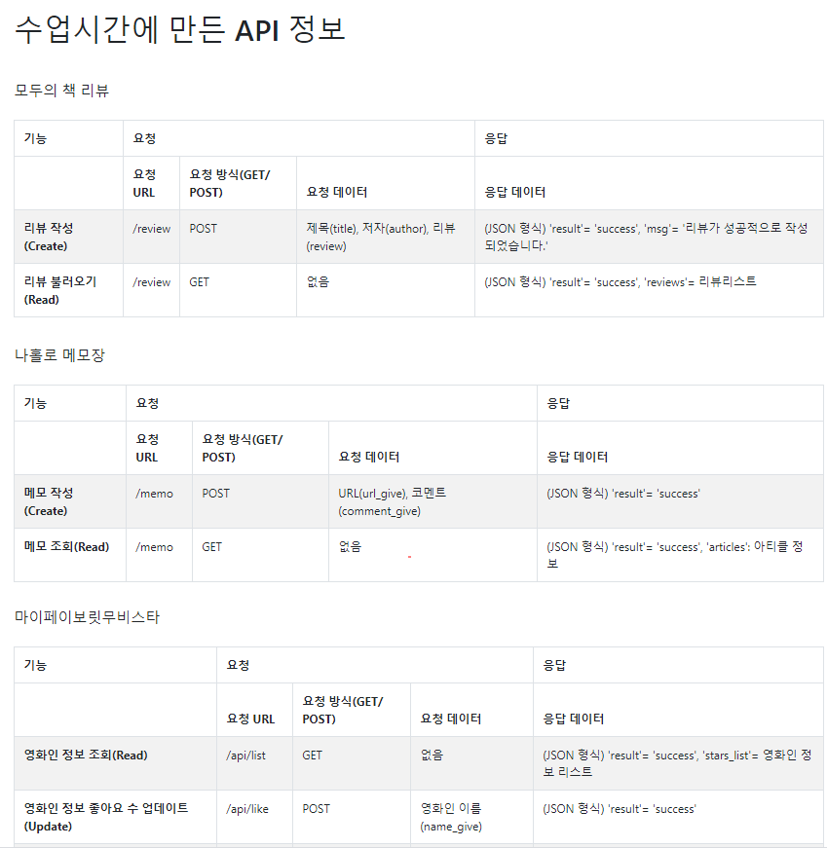
To-Do 리스트 | 소스 코드 |  |  |  | 화면 창 보여 주기
HTML 만들기

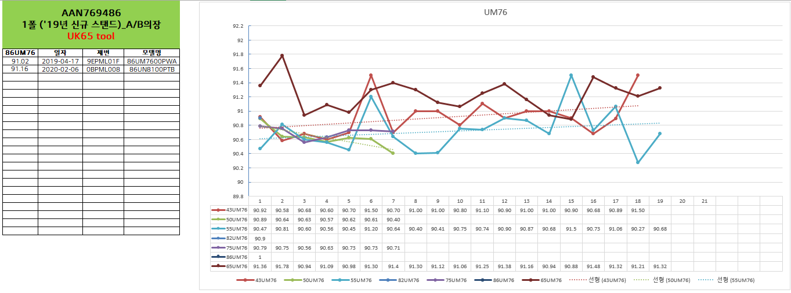
서버 만들기

그래프 그리기

판다스

메일 보내기 | import smtplib from email.mime.text import MIMEText # 메일 내용 작성 title = '[20200812_오늘의 코딩 공부].' content = '[Python] 업무 자동화 - Naver 메일 보내기.' msg_from = "pasco78@naver.com" # 보내는 사람 이메일 주소 msg_to = "pasco78@naver.com" # 받는 사람 이메일 주소 # 메일 객체 생성 : 메시지 내용에는 한글이 들어가기 때문에 한글을 지원하는 문자 체계인 UTF-8을 명시해줍니다. msg = MIMEText(_text = content, _charset = "utf-8") # 메일 내용 msg['Subject'] = title # 메일 제목 msg['From'] = msg_from # 보내는 메일 msg['To'] = msg_to # 받는 메일 print(msg.as_string()) # 메시지를 보낼때는 .as_string() 메소드를 사용해서 문자열로 바꿔줍니다. SMTP_SERVER = 'smtp.naver.com' SMTP_USER_ID = "pasco78@naver.com" # 송신자계정 SMTP_USER_PW = "jeong14551458" # 수신 메일 SMTP_PORT = 465 with smtplib.SMTP_SSL(SMTP_SERVER, SMTP_PORT) as server: # 로그인 server.login(SMTP_USER_ID, SMTP_USER_PW) # 로그인 된 서버에 이메일 전송 response = server.sendmail(msg_from, msg_to, msg.as_string()) # 이메일을 성공적으로 보내면 결과는 {} if not response: print('이메일을 성공적으로 보냈습니다.') else: print(response) |  |  |  | Group Email Name Title Company TV디바이스기구개발신뢰성팀 jecheon.cho@lge.com 조제천 선임연구원 TV디바이스기구개발신뢰성팀 TV디바이스기구개발신뢰성팀 kyeongmin.jo@lge.com 조경민 선임연구원 TV디바이스기구개발신뢰성팀 TV디바이스기구개발신뢰성팀 byungil.lim@lge.com 임병일 선임연구원 TV디바이스기구개발신뢰성팀 TV디바이스기구개발신뢰성팀 hwajong1.lee@lge.com 이화종 선임연구원 TV디바이스기구개발신뢰성팀 TV디바이스기구개발신뢰성팀 hyeon.lee@lge.com 이창현 선임연구원 TV디바이스기구개발신뢰성팀 TV디바이스기구개발신뢰성팀 sidu.lee@lge.com 이시두 선임연구원 TV디바이스기구개발신뢰성팀 TV디바이스기구개발신뢰성팀 keunho.lee@lge.com 이근호 선임연구원 TV디바이스기구개발신뢰성팀 TV디바이스기구개발신뢰성팀 jaehoon.yoon@lge.com 윤재훈 선임연구원 TV디바이스기구개발신뢰성팀 TV디바이스기구개발신뢰성팀 jaehyuk.yu@lge.com 유재혁 선임연구원 TV디바이스기구개발신뢰성팀 TV디바이스기구개발신뢰성팀 woojae.shin@lge.com 신우재 선임연구원 TV디바이스기구개발신뢰성팀 TV디바이스기구개발신뢰성팀 jaekyung.sun@lge.com 선재경 선임연구원 TV디바이스기구개발신뢰성팀 TV디바이스기구개발신뢰성팀 hyunho2.kim@lge.com 김현호 선임연구원 TV디바이스기구개발신뢰성팀 TV디바이스기구개발신뢰성팀 taewook1217.kim@lge.com 김태욱 선임연구원 TV디바이스기구개발신뢰성팀 TV디바이스기구개발신뢰성팀 junhyeong.kim@lge.com 김준형 선임연구원 TV디바이스기구개발신뢰성팀 TV디바이스기구개발신뢰성팀 jeongpil.kim@lge.com 김정필 선임연구원 TV디바이스기구개발신뢰성팀 TV디바이스기구개발신뢰성팀 sangwook.kwak@lge.com 곽상욱 선임연구원 TV디바이스기구개발신뢰성팀 TV디바이스기구개발신뢰성팀 manyong.choi@lge.com 최만용 책임연구원 TV디바이스기구개발신뢰성팀 TV디바이스기구개발신뢰성팀 insuk.jeong@lge.com 정인석 책임연구원 TV디바이스기구개발신뢰성팀 TV디바이스기구개발신뢰성팀 dawoon.jung@lge.com 정다운 책임연구원 TV디바이스기구개발신뢰성팀 TV디바이스기구개발신뢰성팀 kyungmin.jeong@lge.com 정경민 책임연구원 TV디바이스기구개발신뢰성팀 TV디바이스기구개발신뢰성팀 jinwoo2.lee@lge.com 이진우 책임연구원 TV디바이스기구개발신뢰성팀 TV디바이스기구개발신뢰성팀 jongup.lee@lge.com 이종업 책임연구원 TV디바이스기구개발신뢰성팀 TV디바이스기구개발신뢰성팀 yeongcheol.lee@lge.com 이영철 책임연구원 TV디바이스기구개발신뢰성팀 TV디바이스기구개발신뢰성팀 sunbum.lee@lge.com 이선범 책임연구원 TV디바이스기구개발신뢰성팀 TV디바이스기구개발신뢰성팀 dillan.lee@lge.com 이동진 책임연구원 TV디바이스기구개발신뢰성팀 TV디바이스기구개발신뢰성팀 daekyu.lee@lge.com 이대규 책임연구원 TV디바이스기구개발신뢰성팀 TV디바이스기구개발신뢰성팀 jaeho.oh@lge.com 오재호 책임연구원 TV디바이스기구개발신뢰성팀 TV디바이스기구개발신뢰성팀 jindong.yeo@lge.com 여진동 책임연구원 TV디바이스기구개발신뢰성팀 TV디바이스기구개발신뢰성팀 sanghoon.ahn@lge.com 안상훈 책임연구원 TV디바이스기구개발신뢰성팀 TV디바이스기구개발신뢰성팀 hyunchul.sung@lge.com 성현철 책임연구원 TV디바이스기구개발신뢰성팀 TV디바이스기구개발신뢰성팀 juwan.seok@lge.com 석주완 책임연구원 TV디바이스기구개발신뢰성팀 TV디바이스기구개발신뢰성팀 sangho.seo@lge.com 서상호 책임연구원 TV디바이스기구개발신뢰성팀 TV디바이스기구개

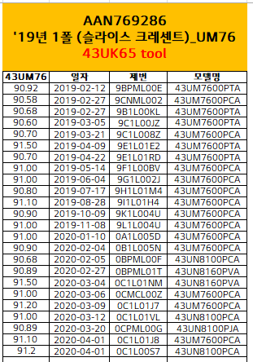
자동 로그인 | 셀러니움을 통해 별도로 진행함

그래프_1
UM76
 | 43UM76 | 50UM76 | 55UM76 | 82UM76 | 75UM76 | 86UM76 | 65UM76
1 | 90.92 | 90.89 | 90.47 | 90.90 | 90.79 | 1 | 91.36
2 | 90.58 | 90.64 | 90.81 |  | 90.75 |  | 91.78
3 | 90.68 | 90.63 | 90.6 |  | 90.56 |  | 90.94
4 | 90.60 | 90.57 | 90.56 |  | 90.63 |  | 91.09
5 | 90.70 | 90.62 | 90.45 |  | 90.73 |  | 90.98
6 | 91.50 | 90.61 | 91.2 |  | 90.73 |  | 91.30
7 | 90.70 | 90.40 | 90.64 |  | 90.71 |  | 91.40
8 | 91.00 |  | 90.4 |  |  |  | 91.30
9 | 91.00 |  | 90.41 |  |  |  | 91.12
10 | 90.80 |  | 90.75 |  |  |  | 91.06
11 | 91.10 |  | 90.74 |  |  |  | 91.25
12 | 90.90 |  | 90.9 |  |  |  | 91.38
13 | 91.00 |  | 90.87 |  |  |  | 91.16
14 | 91.00 |  | 90.68 |  |  |  | 90.94
15 | 90.90 |  | 91.5 |  |  |  | 90.88
16 | 90.68 |  | 90.73 |  |  |  | 91.48
17 | 90.89 |  | 91.06 |  |  |  | 91.32
18 | 91.50 |  | 90.27 |  |  |  | 91.21
19 |  |  | 90.68 |  |  |  | 91.32
20
21
. | AAN769286 '19년 1폴 (슬라이스 크레센트)_UM76 43UK65 tool |  |  |  | AAN769286 '19년 1폴 (슬라이스 크레센트)_UM76 50UK65 tool |  |  |  | AAN768291 '19년 1폴 (슬라이스 크레센트)_ 55UM75 tool A/B의장 |  |  |  | AAN768490 '19년 1폴 (슬라이스 크레센트)_UM76 65UM75 tool |  |  |  | AAN769486 1폴 ('19년 신규 스탠드)_A/B의장 |  |  |  | AAN768886 1폴 ('19년 신규 스탠드) SM99/SM90 A/B의장, 75/86UM76 UK65 tool |  |  |  | AAN769486 1폴 ('19년 신규 스탠드)_A/B의장 UK65 tool
 | 43UM76 | 일자 | 제번 | 모델명 | 50UM76 | 일자 | 제번 | 모델명 | 55UM76 | 일자 | 제번 | 모델명 | 65UM76 | 일자 | 제번 | 모델명 | 82UM76 | 일자 | 제번 | 모델명 | 75UM76 | 일자 | 제번 | 모델명 | 86UM76 | 일자 | 제번 | 모델명
1 | 90.92 | 2019-02-12 | 9BPML00E | 43UM7600PTA | 90.89 | 2019-02-12 | 9BPML00F | 50UM7600PTA | 90.47 | 2019-01-25 | 9BPML009 | 55UM7600PTA | 91.36 | 2019-02-25 | 9CNML024 | 65UM7600PCA | 90.9 | 2019-06-24 | 9HPML00B | 82UM7600PTA | 90.79 | 2019-03-04 | 9CPML01D | 75UM7600PCA | 91.02 | 2019-04-17 | 9EPML01F | 86UM7600PWA
2 | 90.58 | 2019-02-27 | 9CNML002 | 43UM7600PCA | 90.64 | 2019-02-27 | 9CNML005 | 50UM7600PCA | 90.81 | 2019-02-26 | 9BNML019 | 55UM7660PVA | 91.78 | 2019-02-25 | 9BNML01D | 65UM7660PVA |  |  |  |  | 90.75 | 2019-04-02 | 9EMCL00Q | 75UM7600PCA | 91.16 | 2020-02-06 | 0BPML008 | 86UN8100PTB
3 | 90.68 | 2019-02-27 | 9B1L00KL | 43UM7600PTA | 90.63 | 2019-03-04 | 9CPML018 | 50UM7600PVA | 90.60 | 2019-02-27 | 9CNML00A | 55UM7600PCA | 90.94 | 2019-03-27 | 9ENML004 | 65UM7900BNA |  |  |  |  | 90.56 | 2019-05-02 | 9FPML004 | 75UM7600PTA
4 | 90.60 | 2019-03-05 | 9C1L00JZ | 43UM7600PTA | 90.57 | 2019-04-24 | 9E1L00PW | 50UM7600PVA | 90.56 | 2019-03-27 | 9E1L00YC | 55UM7660PVA | 91.09 | 2019-03-27 | 9ENML005 | 65UM7900GNA |  |  |  |  | 90.63 | 2019-05-09 | 9FMCL012 | 75UM7600PTA
5 | 90.70 | 2019-03-21 | 9C1L008Z | 43UM7600PCA | 90.62 | 2019-07-03 | 9HPML00T | 50UM7650PLA | 90.45 | 2019-03-27 | 9ENML001 | 55UM7900BNA | 90.98 | 2019-04-03 | 9E1L007W | 65UM7660PVA |  |  |  |  | 90.73 | 2020-02-07 | 0BPML00V | 75UN8100PTB
6 | 91.50 | 2019-04-09 | 9E1L01E2 | 43UM7600PTA | 90.61 | 2020-02-05 | 0BPML00A | 50UN8100PCA | 91.20 | 2019-04-09 | 9E1L01NY | 55UM7660PVA | 91.30 | 2019-04-05 | 9E1L00B7 | 65UM7600PTA |  |  |  |  | 90.73 | 2020-02-11 | 0BPML003 | 75UN8100PCA
7 | 90.70 | 2019-04-22 | 9E1L01RD | 43UM7600PTA | 90.40 | 2020-03-06 | 0C1L01VY | 50UM7650PLA | 90.64 | 2019-04-16 | 9E1L01SL | 55UM7660PVA | 91.4 | 2019-04-11 | 9E1L01SP | 65UM7660PVA |  |  |  |  | 90.71 | 2020-03-05 | 0CNML02C | 75UN8100PTB
8 | 91.00 | 2019-05-14 | 9F1L00BV | 43UM7600PCA |  |  |  |  | 90.40 | 2019-04-22 | 9E1L01UX | 55UM7660PVA | 91.30 | 2019-04-16 | 9E1L00AB | 65UM7660PVA
9 | 91.00 | 2019-06-04 | 9G1L002J | 43UM7600PCA |  |  |  |  | 90.41 | 2019-04-25 | 9E1L00PM | 55UM7660PVA | 91.12 | 2019-05-20 | 9F1L01JJ | 65UM7660PVA
10 | 90.80 | 2019-07-17 | 9H1L01M4 | 43UM7600PCA |  |  |  |  | 90.75 | 2019-05-07 | 9F1L00X6 | 55UM7660PVA | 91.06 | 2019-05-28 | 9F1L01MU | 65UM7660PVA
11 | 91.10 | 2019-08-28 | 9I1L01H4 | 43UM7600PCA |  |  |  |  | 90.74 | 2019-05-14 | 9F1L01J2 | 55UM7660PVA | 91.25 | 2019-06-10 | 9G1L012U | 65UM7660PVA
12 | 90.90 | 2019-10-09 | 9K1L004U | 43UM7600PCA |  |  |  |  | 90.90 | 2019-05-14 | 9F1L01LD | 55UM7660PVA | 91.38 | 2019-07-17 | 9H1L00NU | 65UM7660PVA
13 | 91.00 | 2019-11-08 | 9L1L004U | 43UM7600PCA |  |  |  |  | 90.87 | 2019-07-01 | 9HPML00X | 55UM7660PLA | 91.16 | 2019-09-07 | 9J1L01BH | 65UM7660PVA
14 | 91.00 | 2020-01-10 | 0A1L005D | 43UM7600PCA |  |  |  |  | 90.68 | 2019-07-17 | 9H1L01N1 | 55UM7660PVA | 90.94 | 2019-11-29 | 9MPML008 | 65UM7660PVA
15 | 90.90 | 2020-02-04 | 0B1L005N | 43UM7600PCA |  |  |  |  | 91.5 | 2019-08-27 | 9JPML008 | 55UM7660PVA | 90.88 | 2019-12-12 | 9M1L01EK | 65UM7660PVA
16 | 90.68 | 2020-02-05 | 0BPML00F | 43UN8100PCA |  |  |  |  | 90.73 | 2019-09-03 | 9JPML00B | 55UM7660PLA | 91.48 | 2020-01-14 | 0A1L00TM | 65UM7660PVA
17 | 90.89 | 2020-02-27 | 0BPML01T | 43UN8160PVA |  |  |  |  | 91.06 | 2019-11-05 | 9L1L00R1 | 55UM7660PVA | 91.32 | 2020-01-21 | 0A1L00ZC | 65UM7660PVA
18 | 91.50 | 2020-03-04 | 0C1L01NM | 43UN8160PVA |  |  |  |  | 90.27 | 2019-11-15 | 9L1L00LU | 55UM7660PVA | 91.21 | 2020-02-03 | 0BPML00L | 65UN8100PCA
19 | 91.00 | 2020-03-06 | 0CMCL00Z | 43UM7600PCA |  |  |  |  | 90.68 | 2019-11-15 | 9L1L00W7 | 55UM7660PVA | 91.32 | 2020-03-18 | 0BPML01S | 65UN8160PVA
20 | 91.20 | 2020-03-09 | 0C1L01J7 | 43UM7600PCA |  |  |  |  | 90.99 | 2019-11-15 | 9L1L01B3 | 55UM7660PVA
21 | 91.00 | 2020-03-12 | 0C1L01VL | 43UN8100PCA |  |  |  |  | 91 | 2020-02-03 | 0BPML00E | 55UN8100PCA
22 | 90.89 | 2020-03-20 | 0CPML00G | 43UN8100PJA |  |  |  |  | 90.89 | 2020-02-07 | 0BPML00Z | 55UN8160PVA
23 | 91.10 | 2020-04-01 | 0C1L01J8 | 43UM7600PCA |  |  |  |  | 91 | 2020-02-11 | 0B1L01QU | 55UM7660PLA
24 | 91.2 | 2020-04-01 | 0C1L00S7 | 43UN8100PCA |  |  |  |  | 90.62 | 2020-03-03 | 0CMCL00W | 55UN8160PVA
25
26
27
28
29

